상품제안서
타이틀리스트 프로 v1 골프공 6구 하프더즌 | 상품코드: F32879

 |  |  |  |  |  |  | 02-412-0044 | www.easy1.co.kr
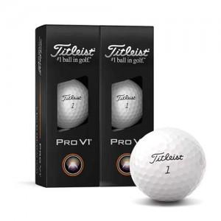

【상세/제작정보】

【인쇄/포장옵션】 | 풀칼라 / 포장지포장

【공급단가】 | 수량 | 30~ | 50~ | 100~ | 300~ | 500~
*VAT별도 | 단가 | 35,640원 | 35,040원 | 34,150원 | 33,560원 | 32,670원
 | 쇼핑백 | 720원 | 700원 | 690원 | 670원 | 660원
 | 쇼핑백 | 900원 | 880원 | 860원 | 840원 | 820원

【상품 URL】 | https://easy1.co.kr:443/src/goods_detail.php?gdno=32879

